Cuadro-1
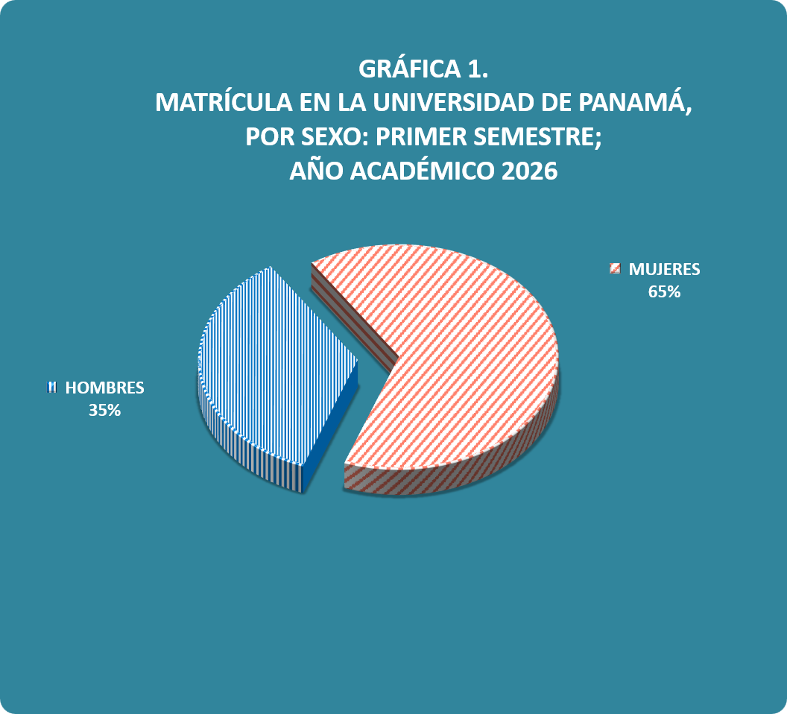
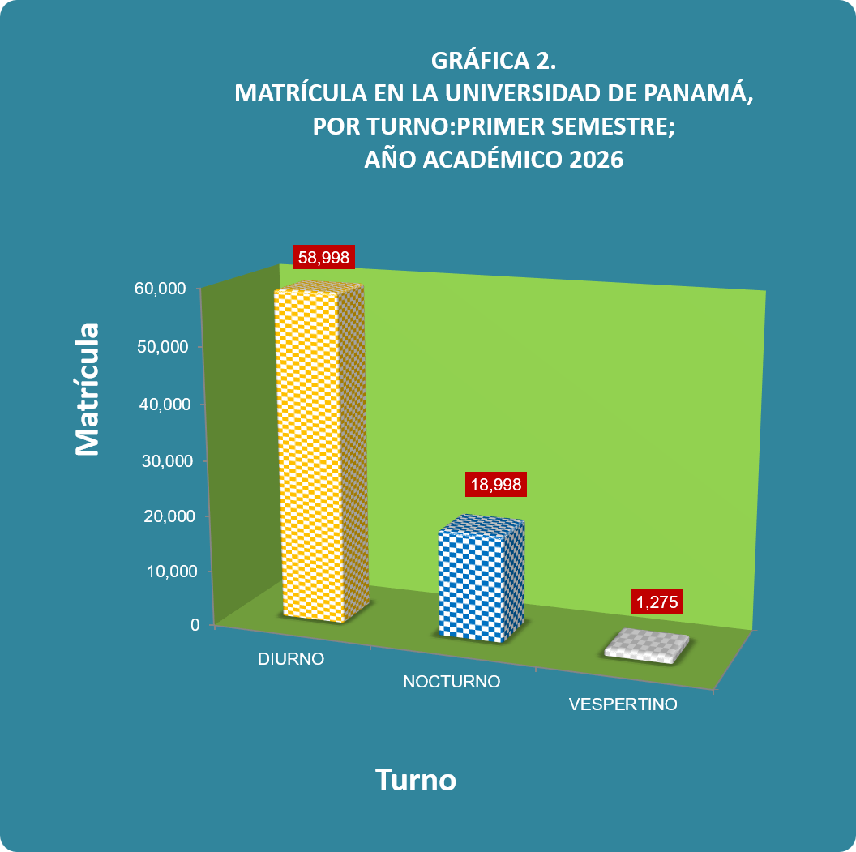
Cuadro 1. MATRÍCULA EN LA UNIVERSIDAD DE PANAMÁ, POR SEXO,TURNO Y CLASE DE INGRESO,
SEGÚN SEDE, FACULTAD Y UBICACIÓN: PRIMER SEMESTRE;
AÑO ACADÉMICO 2026 (P)

Sede, Facultad y Ubicación | Total | Sexo |  | Turno |  |  | Clase de Ingreso

 |  | Hombres | Mujeres | Diurno | Vespertino | Nocturno | Primer Ingreso | Re- Ingreso

TOTAL | 79,271 | 27,887 | 51,384 | 58,998 | 1,275 | 18,998 | 14,044 | 65,227

Porcentaje | 100.0 | 35.2 | 64.8 | 74.4 | 1.6 | 24.0 | 17.7 | 82.3

CIUDAD UNIVERSITARIA | 38,249 | 14,590 | 23,659 | 29,730 | 605 | 7,914 | 6,793 | 31,456

Administración de Empresas y Contabilidad | 7,093 | 2,766 | 4,327 | 4,851 | 82 | 2,160 | 1,360 | 5,733
Administración Pública | 3,276 | 1,218 | 2,058 | 1,990 | 163 | 1,123 | 590 | 2,686
Arquitectura y Diseño | 3,001 | 1,093 | 1,908 | 2,101 | 3 | 897 | 407 | 2,594
Bellas Artes | 1,185 | 569 | 616 | 998 | 3 | 184 | 213 | 972
Ciencias Agropecuarias | 1,198 | 566 | 632 | 1,057 | 2 | 139 | 235 | 963
Ciencias de la Educación | 3,209 | 540 | 2,669 | 2,564 | 57 | 588 | 508 | 2,701
Ciencias Naturales, Exactas y Tecnología | 2,346 | 924 | 1,422 | 2,043 | 56 | 247 | 400 | 1,946
Comunicación Social | 1,554 | 643 | 911 | 1,052 | 7 | 495 | 278 | 1,276
Derecho y Ciencias Políticas | 3,163 | 1,139 | 2,024 | 2,254 | 13 | 896 | 639 | 2,524
Economía | 1,256 | 568 | 688 | 878 | 32 | 346 | 220 | 1,036
Enfermería | 548 | 85 | 463 | 539 | 5 | 4 | 99 | 449
Farmacia | 862 | 227 | 635 | 760 | 20 | 82 | 84 | 778
Humanidades | 3,794 | 1,571 | 2,223 | 3,079 | 61 | 654 | 676 | 3,118
Informática, Electrónica y Comunicación | 1,776 | 1,263 | 513 | 1,674 | 48 | 54 | 398 | 1,378
Ingeniería | 970 | 480 | 490 | 954 | - | 16 | 232 | 738
Medicina | 1,828 | 680 | 1,148 | 1,806 | 15 | 7 | 276 | 1,552
Medicina Veterinaria | 320 | 82 | 238 | 318 | - | 2 | 49 | 271
Odontología | 318 | 67 | 251 | 313 | 1 | 4 | 74 | 244
Psicología | 552 | 109 | 443 | 499 | 37 | 16 | 55 | 497

Facultad de Ciencias Agropecuarias - Chiriquí | 1,182 | 623 | 559 | 1,170 | - | 12 | 186 | 996

CENTROS REGIONALES UNIVERSITARIOS | 35,293 | 11,212 | 24,081 | 24,348 | 603 | 10,342 | 6,294 | 28,999

Azuero | 2,622 | 975 | 1,647 | 2,183 | 11 | 428 | 498 | 2,124
Bocas del Toro | 2,962 | 1,074 | 1,888 | 2,019 | 15 | 928 | 586 | 2,376
Coclé | 3,910 | 1,340 | 2,570 | 2,916 | 132 | 862 | 814 | 3,096
Colón | 7,371 | 1,767 | 5,604 | 3,822 | 91 | 3,458 | 1,160 | 6,211
Darién | 727 | 249 | 478 | 702 | 1 | 24 | 158 | 569
Los Santos | 1,603 | 679 | 924 | 1,117 | 57 | 429 | 305 | 1,298
Panamá Este | 762 | 171 | 591 | 398 | 8 | 356 | 100 | 662
Panamá Oeste | 5,059 | 1,594 | 3,465 | 3,580 | 67 | 1,412 | 979 | 4,080
San Miguelito | 4,882 | 1,376 | 3,506 | 3,040 | 79 | 1,763 | 757 | 4,125
Veraguas | 5,395 | 1,987 | 3,408 | 4,571 | 142 | 682 | 937 | 4,458

EXTENSIONES UNIVERSITARIAS | 1,867 | 608 | 1,259 | 1,436 | 19 | 412 | 372 | 1,495

Aguadulce | 804 | 245 | 559 | 584 | 8 | 212 | 168 | 636
Arraiján | 105 | 41 | 64 | 93 | 3 | 9 | 29 | 76
Ocú | 170 | 55 | 115 | 123 | 2 | 45 | 38 | 132
Soná | 384 | 147 | 237 | 344 | 3 | 37 | 97 | 287
Tortí | 404 | 120 | 284 | 292 | 3 | 109 | 40 | 364

PROGRAMAS ANEXOS | 2,680 | 854 | 1,826 | 2,314 | 48 | 318 | 399 | 2,281

Chiriquí Grande - (Bocas del Toro) | 432 | 139 | 293 | 277 | 1 | 154 | 87 | 345
Isla Colón - (Bocas del Toro) | 7 | 1 | 6 | 7 | - | - | - | 7
Kankintú - (Bocas del Toro) | 322 | 134 | 188 | 287 | - | 35 | 53 | 269
Kusapín - (Bocas del Toro) | 204 | 92 | 112 | 162 | 29 | 13 | 12 | 192
Las Tablas - (Bocas del Toro) | 1 | - | 1 | 1 | - | - | - | 1
Nombre de Dios - (Colón) | 21 | - | 21 | 13 | - | 8 | 1 | 20
Portobelo - (Colón) | 134 | 19 | 115 | 82 | 5 | 47 | 6 | 128
Río Indio - (Colón) | 66 | 21 | 45 | 51 | 2 | 13 | 17 | 49
La Palma - (Darién) | 22 | 2 | 20 | 21 | - | 1 | - | 22
Macaracas - (Los Santos) | 232 | 45 | 187 | 219 | 4 | 9 | 66 | 166
Tonosí - (Los Santos) | 37 | 6 | 31 | 34 | - | 3 | 6 | 31
Guna Yala - Cartí (Panamá Este) | 125 | 34 | 91 | 117 | - | 8 | 19 | 106
Guna Yala - Narganá (Panamá Este) | 68 | 11 | 57 | 62 | 3 | 3 | - | 68
Guna Yala - Ustupu (Panamá Este) | 348 | 108 | 240 | 333 | 2 | 13 | 39 | 309
Centro Penitenciario Santiago-(Veraguas) | 12 | 12 | - | 11 | 1 | - | - | 12
Cerro Puerco -(Veraguas) | 91 | 32 | 59 | 90 | - | 1 | 16 | 75
Guabal -(Veraguas) | 179 | 32 | 147 | 174 | 1 | 4 | 21 | 158
Sitio Prado -(Veraguas) | 379 | 166 | 213 | 373 | - | 6 | 56 | 323

Nota: Este cuadro se refiere a matrícula en el nivel de pregrado y grado (carreras de licenciatura, técnico y profesorado)
(P) Cifras preliminares

académico 2019. Anteriormente funcionaba como Programa Anexo.

